상품제안서
카카오 여행을떠나요 선물세트 | 상품코드: S40166

 |  |  |  |  |  |  | 02-713-8555 | www.synergygift.co.kr
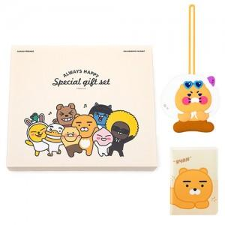 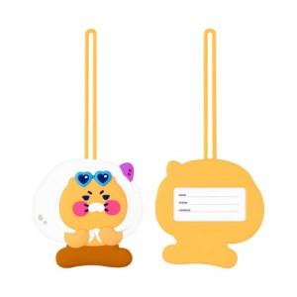 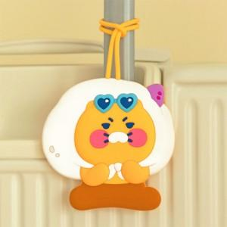

【상세/제작정보】 | <p><span style="font-size: 18.6667px;">※ 라벨지스티커(47*27mm)</span>​</p>

【인쇄/포장옵션】 | 라벨지스티커 / 기본종이케이스

【공급단가】 | 수량 | 30~ | 100~ | 300~ | 500~ | 1,000~
*VAT별도 | 라이언 | 12,400원 | 12,210원 | 11,930원 | 11,450원 | 10,970원
 | 어피치 | 12,400원 | 12,210원 | 11,930원 | 11,450원 | 10,970원

【상품 URL】 | https://www.synergygift.co.kr:443/src/goods_detail.php?gdno=40166

